产品mockup
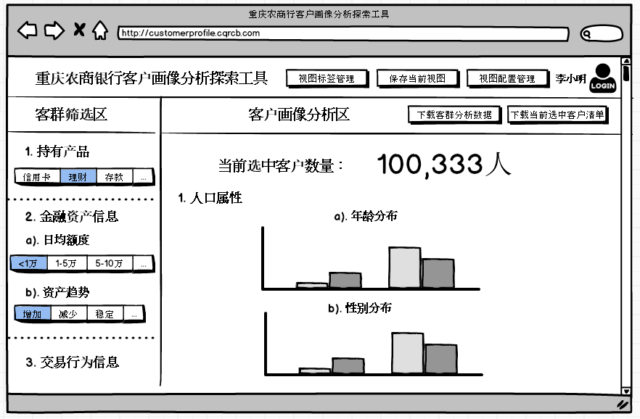
一期剩余工作：
1. macro tools: delete view, delete bin
2. 保存当前视图
3. 加载保存视图
4. logoff
5. 申请下载客户联系数据
8. 需求与建议中心
9. 客户行为埋点

后期产品开发规划：
1. 视图管理与分享功能
2. 客群自动化比较分析
3. ui界面优化
4. 下载客群分析数据
5. 版本更新历史
6. 多数据宽表管理功能

数据开发：
1.渝快贷交叉销售
2.个人业务部
3.直销银行需求
4.信用卡中心
5.渝快贷客户风险画像

标签体系
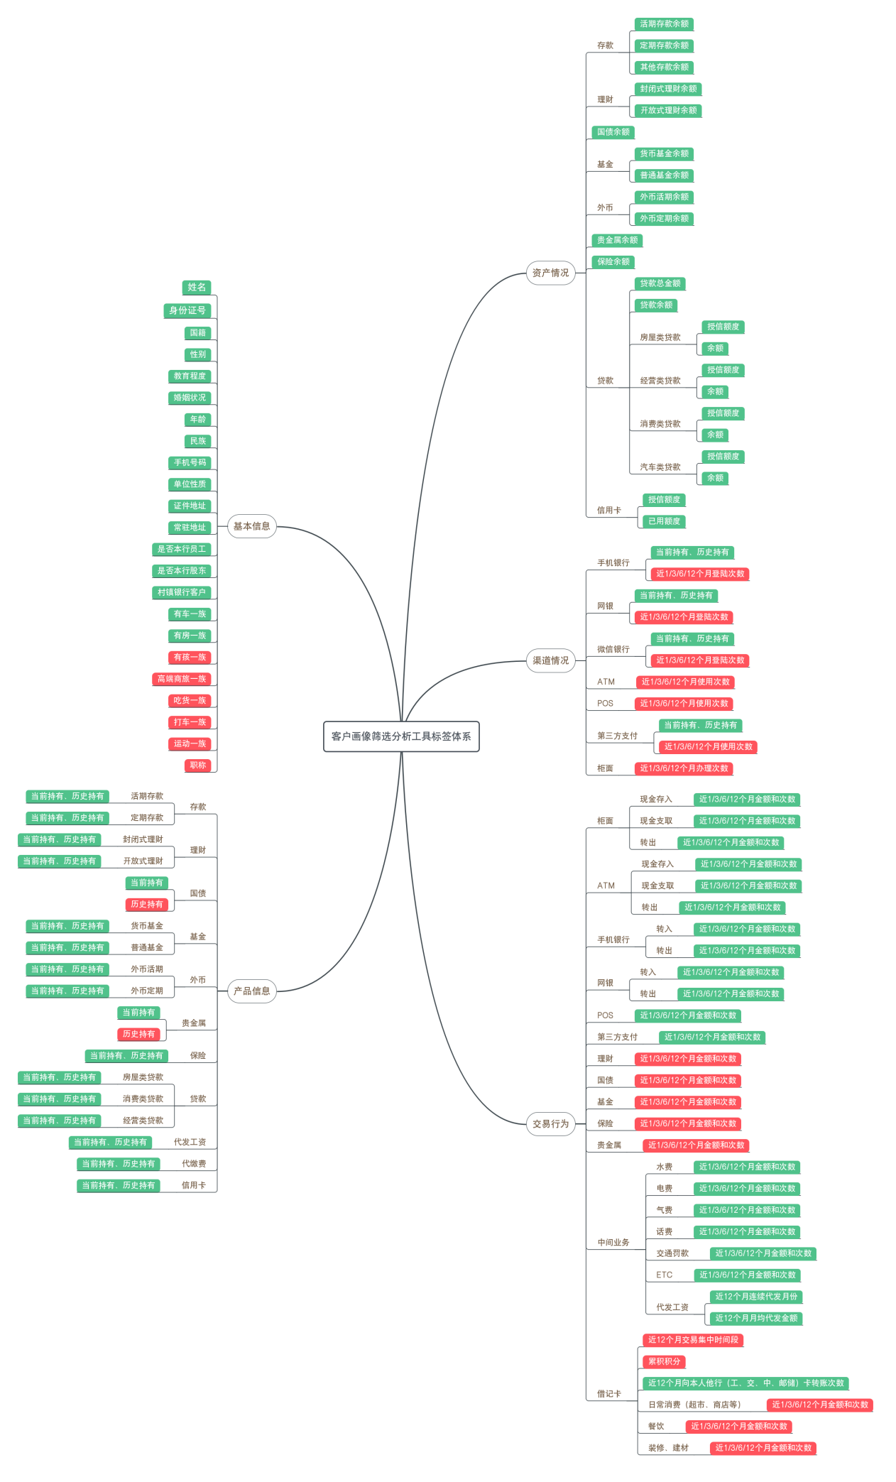

后端设计
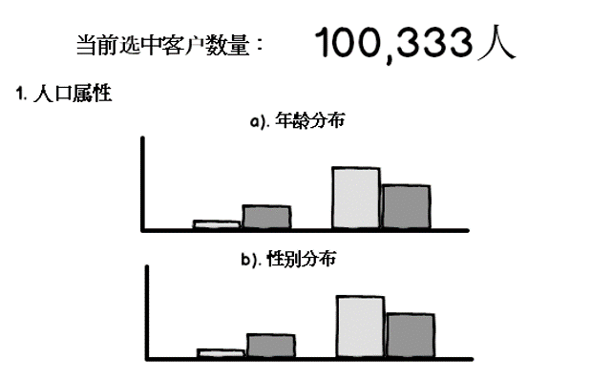
原始宽表(RawMaster)
Name | Telephone | Make | Type | Origin | DriveTrain | MSRP | Invoice | EngineSize | Cylinders | Horsepower | MPG_City | MPG_Highway | Weight | Wheelbase | Length
XXX | 136XXX7778 | Acura | SUV | Asia | All | $36,945 | $33,337 | 3.5 | 6 | 265 | 17 | 23 | 4451 | 106 | 189
XXX | 136XXX7779 | Acura | Sedan | Asia | Front | $23,820 | $21,761 | 2 | 4 | 2 | 24 | 31 | 2778 | 101 | 172
XXX | 136XXX7780 | Acura | Sedan | Asia | Front | $26,990 | $24,647 | 2.4 | 4 | 2 | 22 | 29 | 3230 | 105 | 183
1000万行
%BinnedMasterCreate(
intbl=RawMaster,
bintbl=binconfig,
outtbl=BinnedMaster);

预处理后宽表(BinnedMaster)
Name | Telephone | BIN1 | BIN2 | BIN3 | BIN4 | BIN5 | BIN6 | BIN7 | BIN8 | BIN9 | BIN10 | BIN11 | BIN12 | BIN13 | BIN14
XXX | 136XXX7778 | 1 | 2 | 1 | 1 | 2 | 2 | 1 | 2 | 1 | 1 | 1 | 3 | 3 | 2
XXX | 136XXX7779 | 1 | 1 | 1 | 5 | 3 | 3 | 2 | 3 | 2 | 4 | 2 | 4 | 2 | 4
XXX | 136XXX7780 | 1 | 1 | 1 | 5 | 1 | 2 | 1 | 1 | 5 | 2 | 2 | 1 | 2 | 1
1000万行

%ViewMasterCreate(
intbl=BinnedMaster,
view_id=k);

......
视图宽表(View_1) |  |  |  |  |  |  |  |  |  |  | 视图宽表(View_k)
Name | Telephone | BIN1 | BIN2 | BIN3 | BIN11 | BIN12 | BIN13 | BIN14 |  |  | Name | Telephone | BIN1 | BIN5 | BIN8 | BIN15 | BIN12 | BIN13 | BIN14
XXX | 136XXX7778 | 1 | 2 | 1 | 1 | 3 | 3 | 2 |  |  | XXX | 136XXX7778 | 1 | 2 | 1 | 1 | 3 | 3 | 2
XXX | 136XXX7779 | 1 | 1 | 1 | 2 | 4 | 2 | 4 |  |  | XXX | 136XXX7779 | 1 | 1 | 1 | 2 | 4 | 2 | 4
XXX | 136XXX7780 | 1 | 1 | 1 | 2 | 1 | 2 | 1 |  |  | XXX | 136XXX7780 | 1 | 1 | 1 | 2 | 1 | 2 | 1
50万行 |  |  |  |  |  |  |  |  |  |  | 30万行

%PlotView(view_id=k);

前端设计
%ViewConfig();
%ViewSave();
%ViewMgmt();

%DownloadChartData();

客群分析区：渝快贷提现客群
%DownloadList();

%Main(runmode=0,1); 加载主页面
runmode: 0: 加载默认视图，1：更新当前视图

%FilterChange(varbinid=3, binclick=2);
修改筛选标签

